건축물관리점검업무대가(인쇄용)
건축물관리점검 업무대가
(실비정액가산 방식)
 |  |  |  |  |  |  |  |  | [2023 엔지니어링업체 임금실태조사결과 공표] | [건축물 점검 업무대가 조정비 건축물 관리지침 별표3]
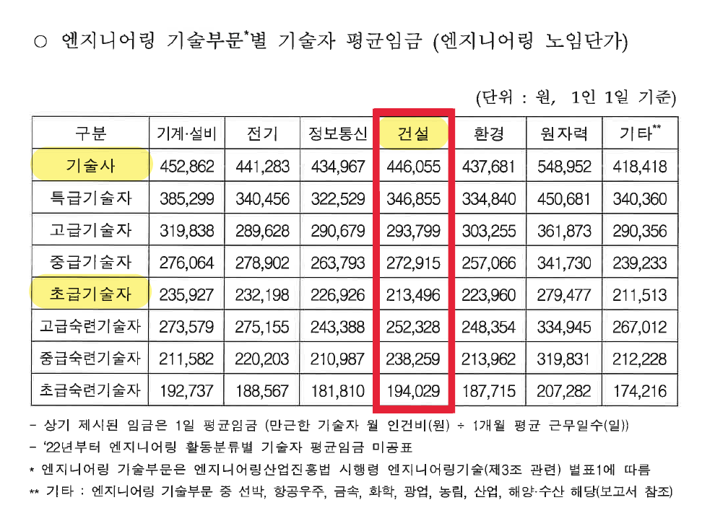
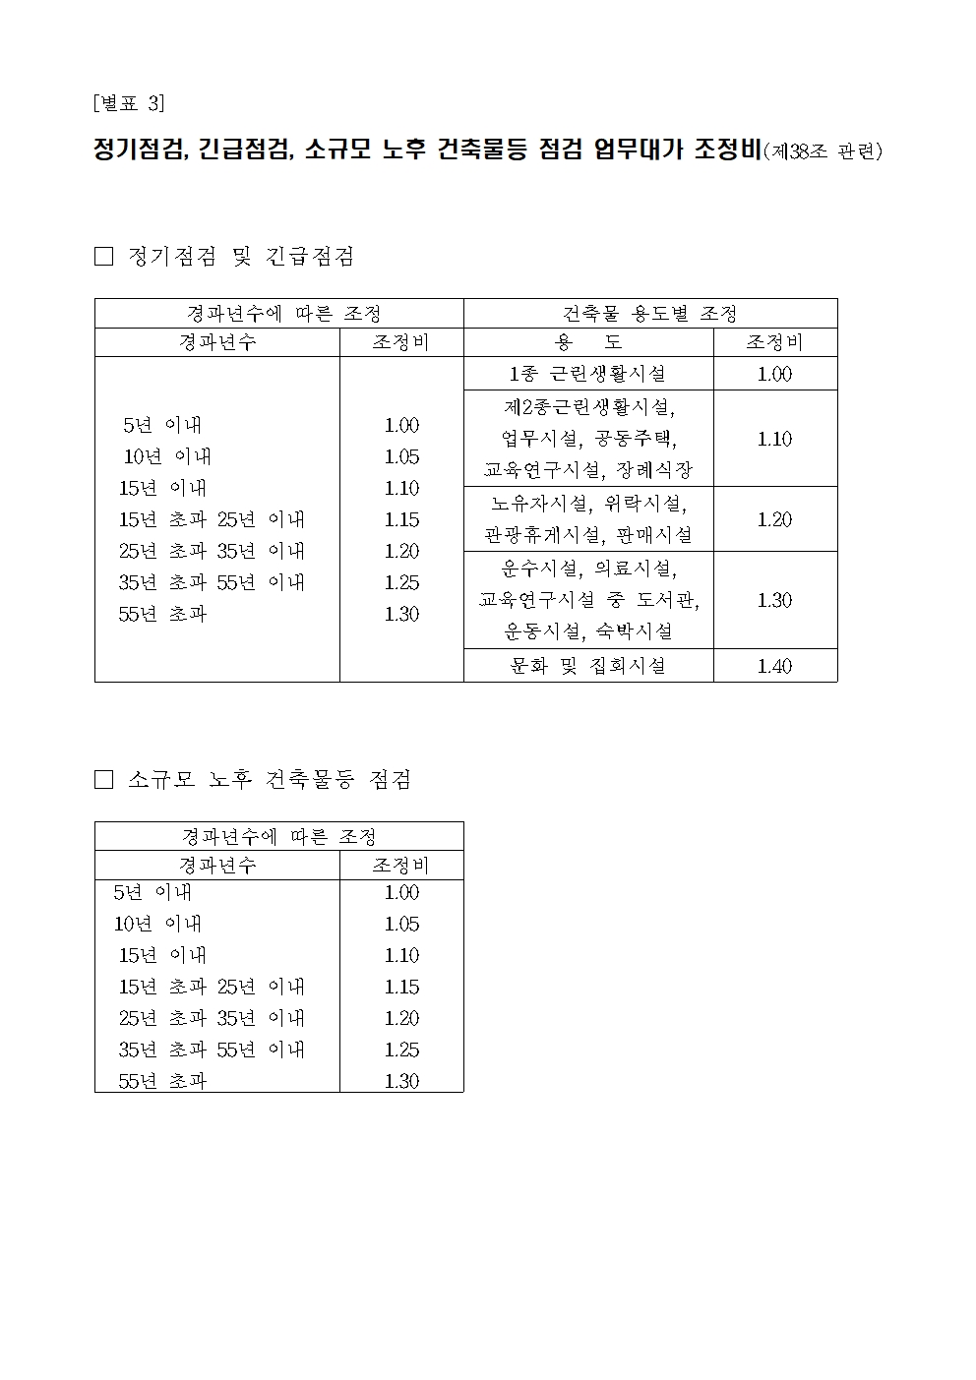

용역기간 : | 2020/00/00~2020/00/00 |  |  |  |  |  |  | 구조안전확인 : 1인
공 사 명 : | 00사옥 건축물 관리점검 용역 |  |  |  |  |  |  | 면적 : 100,000.00㎡
구 분 | 산 출 내 용 |  |  |  |  |  |  | 비 고
 | 등급 | 외업 인원 | 내업 인원 | 점검인원계 | 구조안전확인 | 노임단가 | 금 액
1. 직접인건비
배치 계획 | 기술사 | 0.80 | 1.20 | 2.00 | 1.00 | 446,055 | 1,338,165
 | 초급 | 1.60 | 2.40 | 4.00 |  | 213,496 | 853,984
 | 소 계 |  |  |  |  |  | 2,192,149
2. 직접경비
①여비, 차량운행비, 현장소요경비, 위험수당 등 |  | 100,000원 |  |  |  |  | 100,000 | 건축물관리점검지침에 따라 일괄산정 | [건축물 점검 업무대가 조정비 건축물 관리지침 별표1]
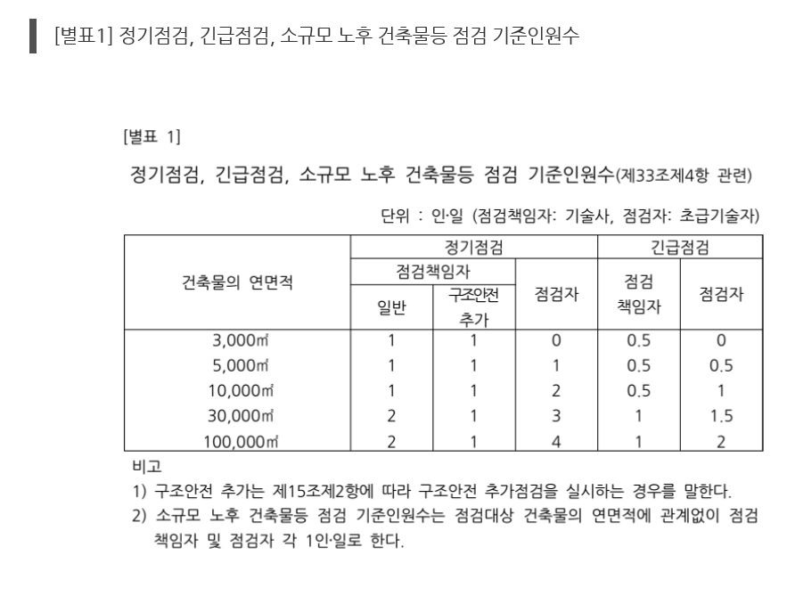
소 계 |  |  |  |  |  |  | 100,000
3. 제경비 |  | 직접인건비 × 110% |  |  |  |  | 2,411,364 | 110% 적용
4. 기술료 |  | (직접인건비+제경비) × 20% |  |  |  |  | 920,703 | 20% 적용
합 계 |  | 1+2+3+4 |  |  |  |  | 5,624,215 | 대가의 보정전 업무대가
5. 대가의보정후금액 |  | 합 계 × 해당 업무대가 조정비(경과년수×용도별) |  |  |  |  | 5,624,215 | 용도가 이중일경우 주용도의 조정비 적용
6 선택과업비 |  | 도서작성 등 |  |  |  |  | 0 | 협의결정
7. 부가가치세 |  | 공급가액(업무대가 보정금액) × 10% |  |  |  |  | 562,422
건축물 점검 업무대가( 5+6+7 ) |  |  |  |  |  |  | 6,186,000 | 백원단위절사
* 국토교통부고시 제2022-332호 건축물 관리점검지침 참조

